Feuil1
ID_espece | Nom_verna | Nom_scientifique | Famille | Habitat | Statut | Type_feuille | Forme_feuille | Insertion_feuille | Texture_feuille | Type_ecorce | Forme_croissance | Inflammabilite_presume | Lieu_recolte | date_recolte | remarque
1 | Manguier | Mangifera_indica | Anacardiaceae | Cultivée | Introduite | Simple | Lancéollée |  | Douce | Crevace | Arbre | Faible | IRD | 2025-03-26
2 | Badamier | Terminalia_catappa | Combretaceae | Littoral | Introduite | Simple | Spatullée | pseudo-verticilée | Douce | Crevace | Arbre | Forte | IRD | 2025-03-26
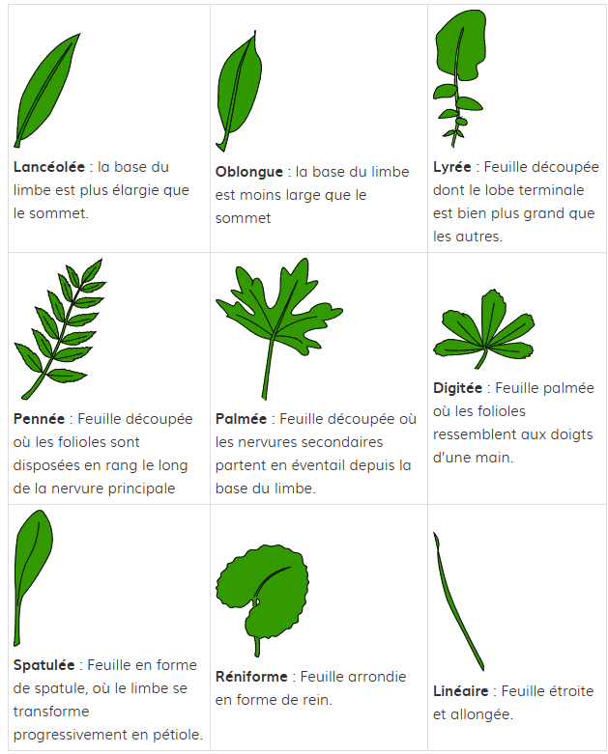
3 | Bois savon | Alphitonia_neocaledonica | Rhamnaceae | Maquis | Endemique | Simple | Oblongue |  | Coriace | Lisse | Arbuste | Forte | Dzumac | 2025-04-01
4 | Brosse à dents du Sud | Grevillea_rubiginosa | Proteaceae | Maquis | Endemique | Simple | Lancéollée |  | Douce | Fissure | Arbuste | Forte | Dzumac | 2025-04-01 |  | Type d'écorce
5 |  | Codia_spatulata | Cunoniaceae | Maquis | Endemique | Simple | spatulée |  | Coriace | Fissure | Arbuste/arbre |  | Dzumac | 2025-04-01 |  | Lisse
6 | Batcho | Geissois_pruinosa | Cunoniaceae | Maquis | Endemique | Composée | Oblongue |  | Coriace | Lisse | Arbuste |  | Dzumac | 2025-04-01 |  | Ecaille
7 | Pin colonaire | Araucaria_columnaris | Araucariaceae | Humide | Endemique |  |  |  | Dure | Ecaille | Arbre | Forte | IRD | 2025-04-03 |  | Crevasse
8 | Filao | Casuarina_collina | Casuarinaceae | Sec | Endemique |  | Aiguille |  | Coriace | Fibre | Arbre | Très forte | IRD | 2025-04-03 |  | Fissure
9 | Chêne gomme | Arillastrum_gummiferum | Myrtaceae | Maquis | Endemique | Simple | Oblongue |  | Coriace | Fissure | Arbre | Moyenne | Demazure | 2025-04-10 |  | Lanière
10 | Go | Hibbertia_lucens | Dilleniaceae | Maquis | Endemique | Simple | Lancéollée |  | Dure | Fibre | Arbuste |  | Demazure | 2025-04-10 |  | Plaque
11 |  | Metrosideros_laurifolia | Myrtaceae | Maquis | Endemique | Simple | Spatulée |  | Coriace | Fibre | Arbuste | Faible | Demazure | 2025-04-10 |  | Fibreuse
12 |  | Tristaniopsis_glauca | Myrtaceae | Maquis | Endemique | Simple | Lancéollée |  | Coriace | Plaque | Arbuste |  | Demazure | 2025-04-10
13
14
15
16
17
18
19
20
21
22
23
24
25
26
27
28
29
30
31
32
33
34
35
36
37
38
39
40
41
42
43
44
45
46
47
48
49
50

